Worksheet
Изображение* | ID | Код | Артикул* | Название товара* | Цена, руб.* | Основной | Удаленный | В пути | 0 | Ваш заказ
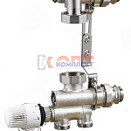 | 837027 | ZGR-000088 | QS-6402 | Насосно-смесительный узел ZEGOR с нижним подводом, монтажная длина 130-180 мм (1/6шт) | 8 592.48 руб. | 7 | 0 | 0 | шт |  | 0

